Image of Continuous Integration
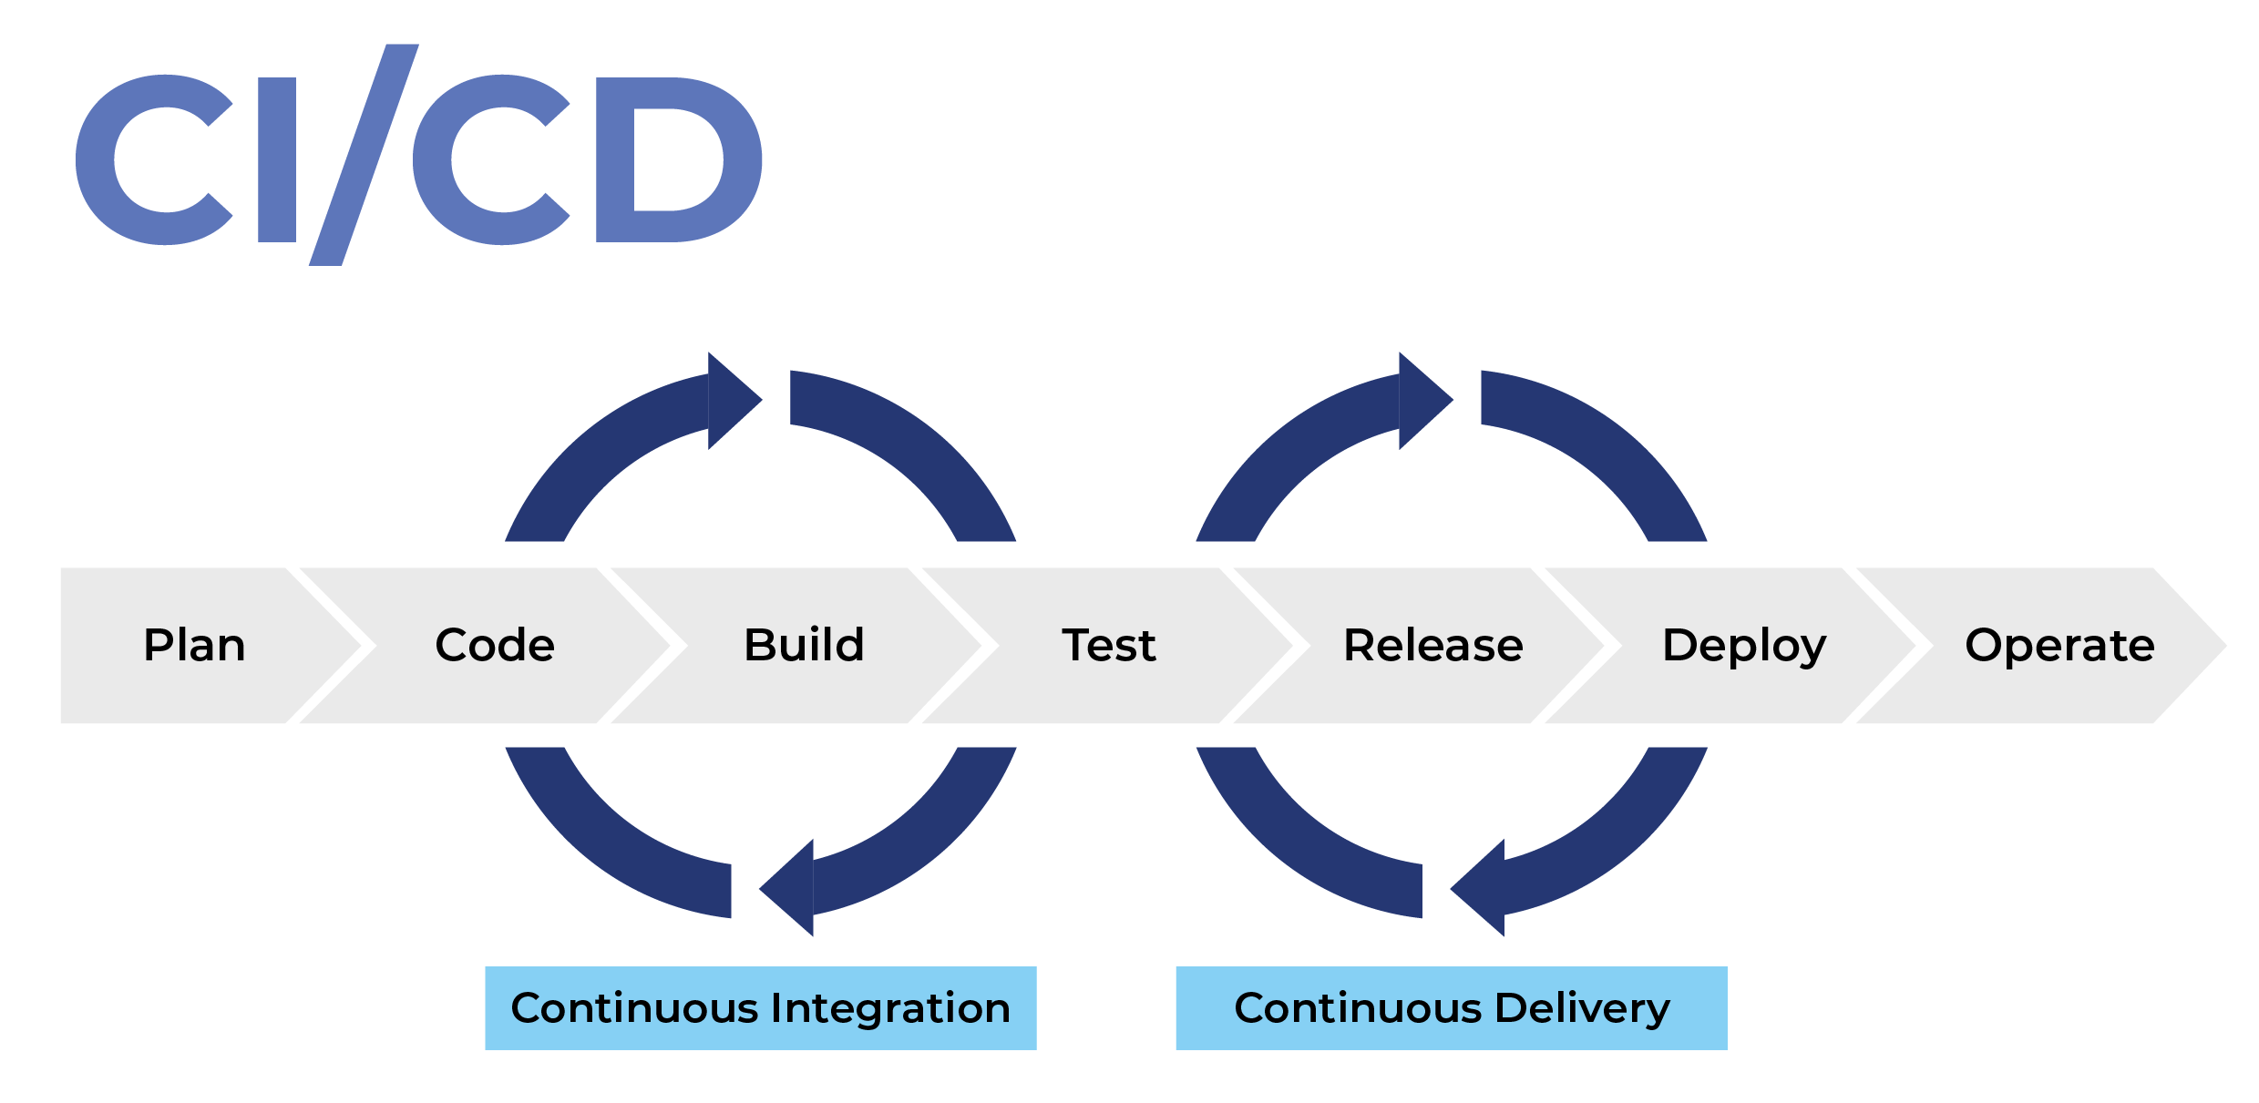

Create EC2 WebServer
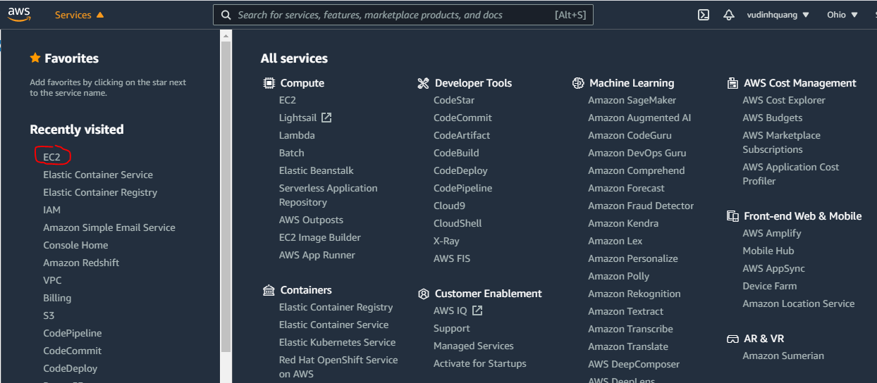

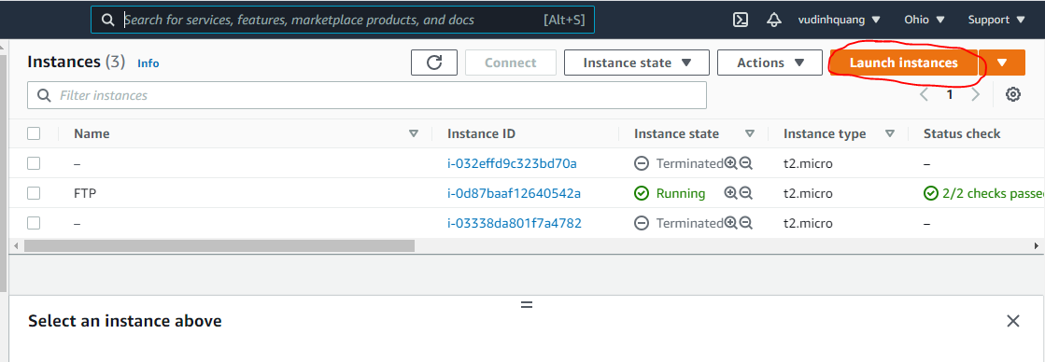

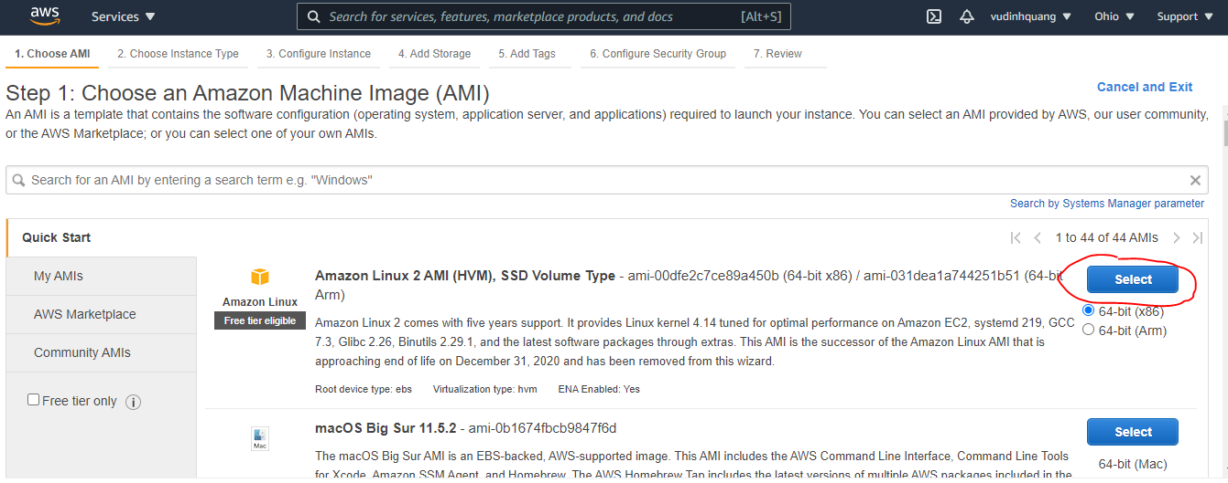

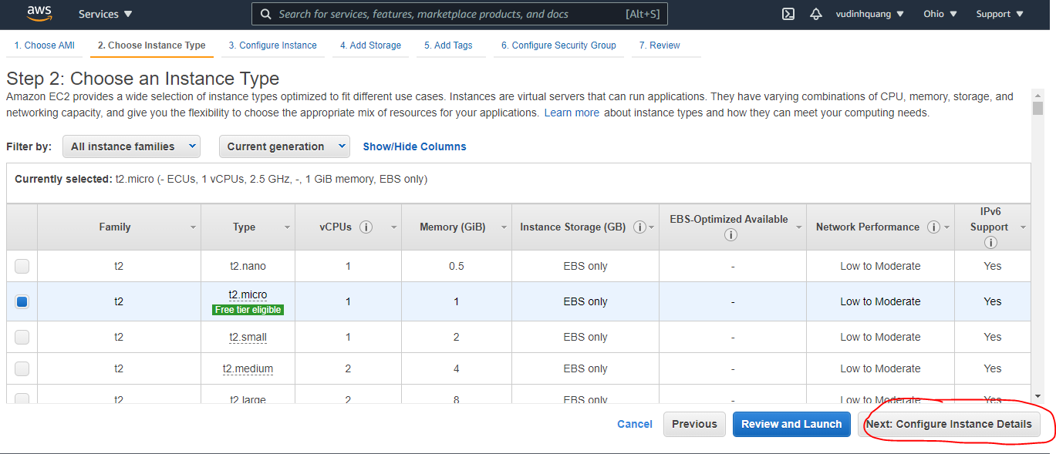

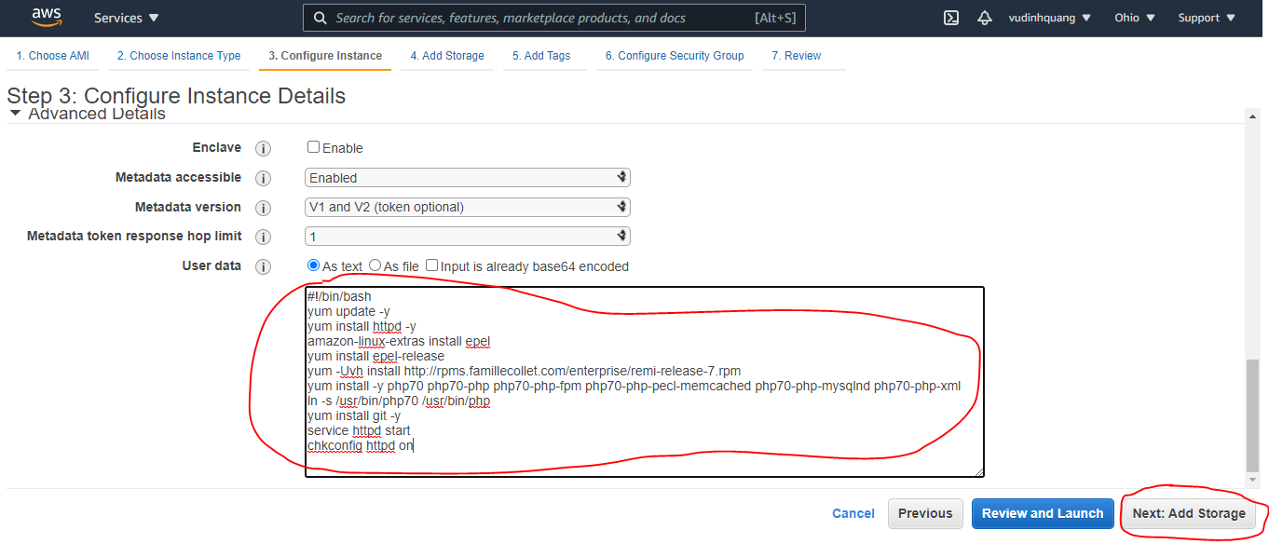

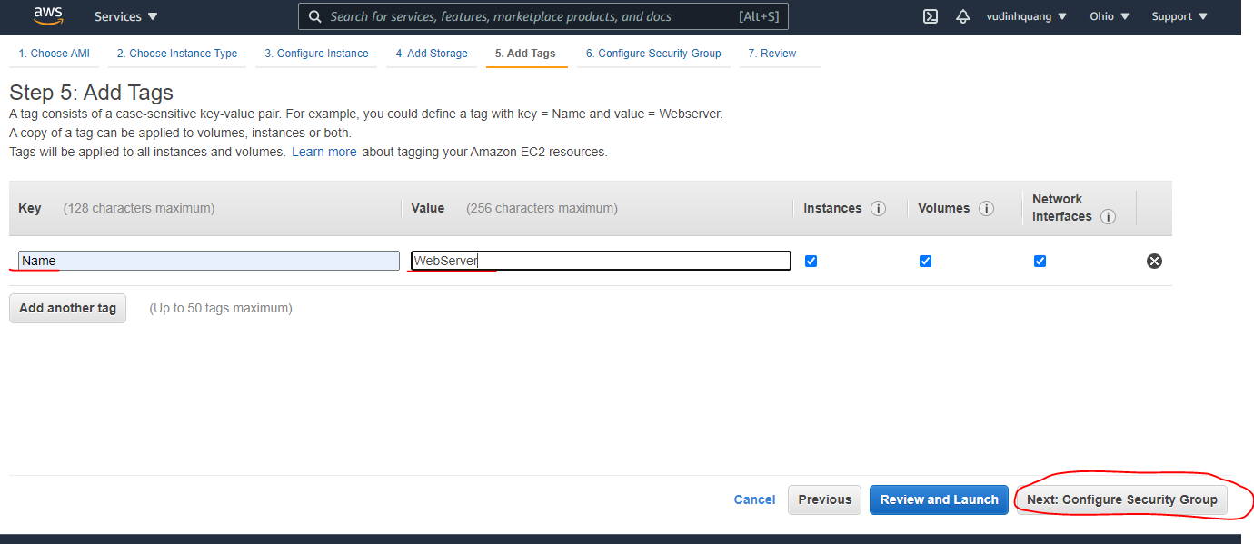

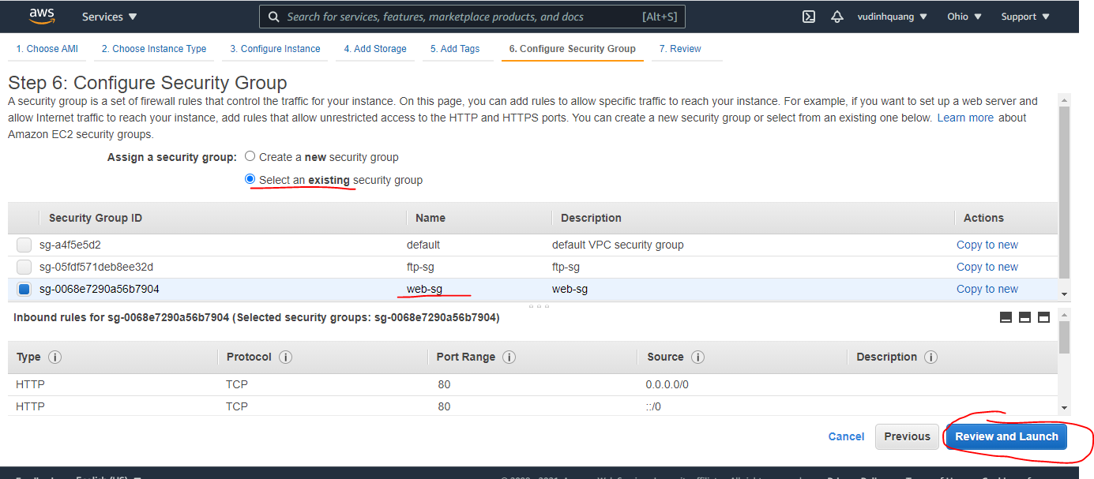

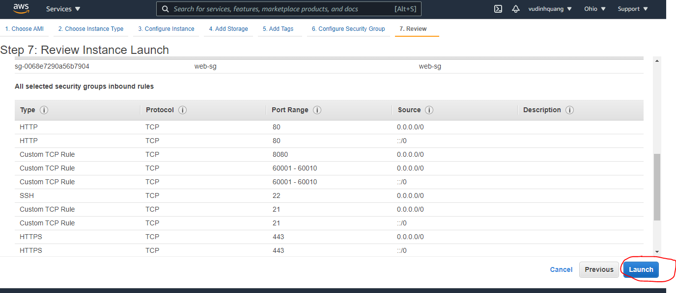

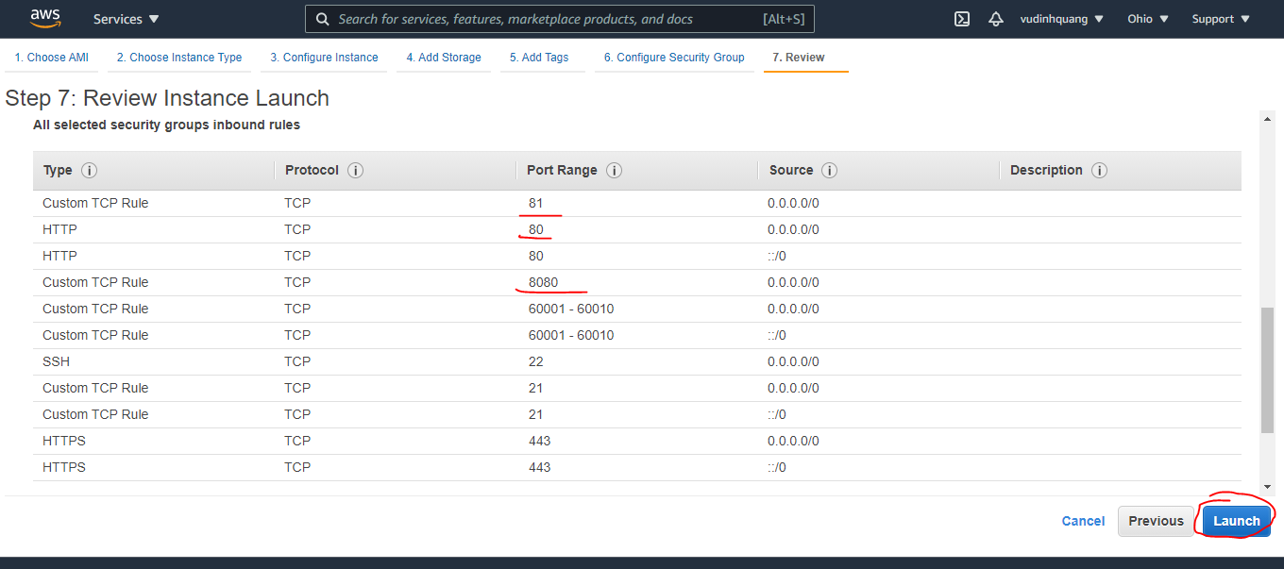

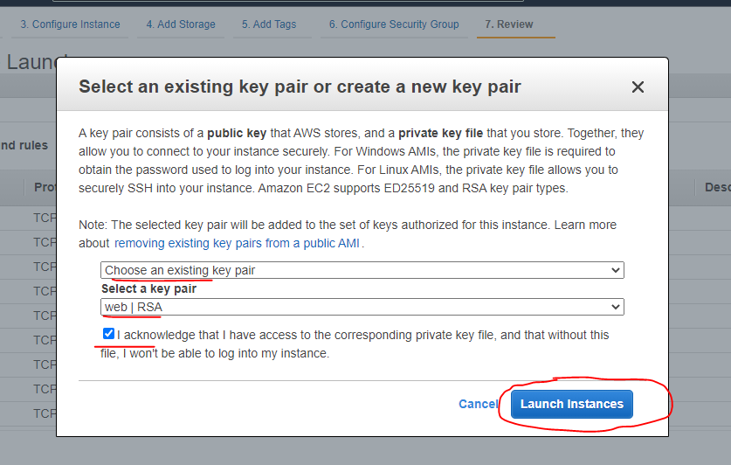

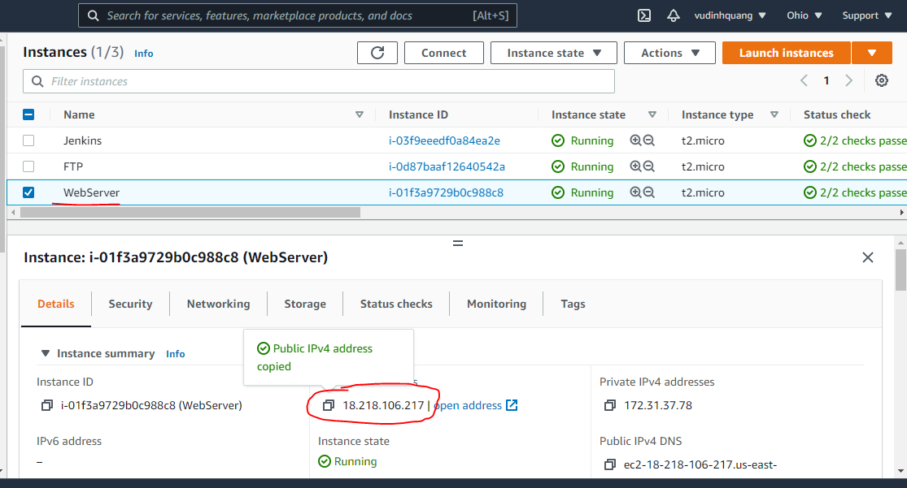

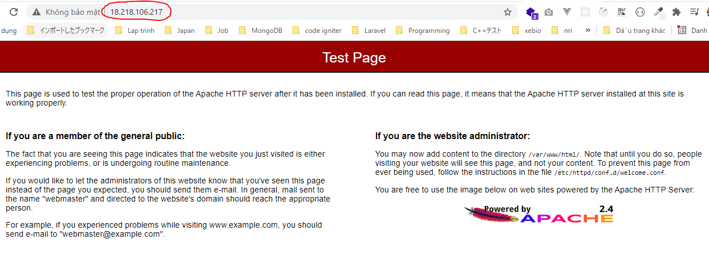

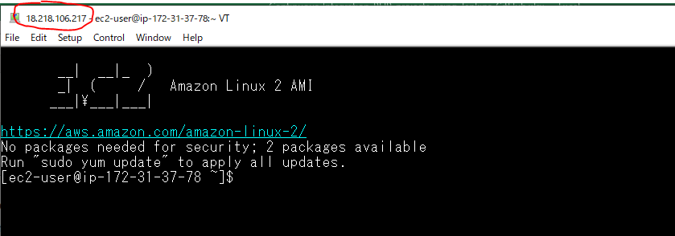

Tomcat Install on WebServer
Install Java JDK
 | yum install java-1.8.0-openjdk-devel
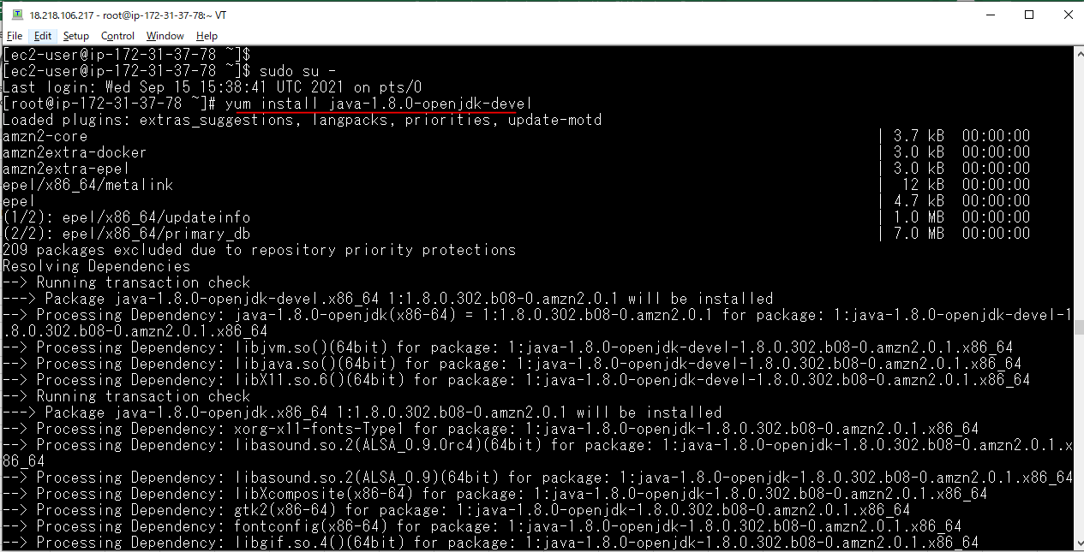

Install Tomcat
 | yum install tomcat
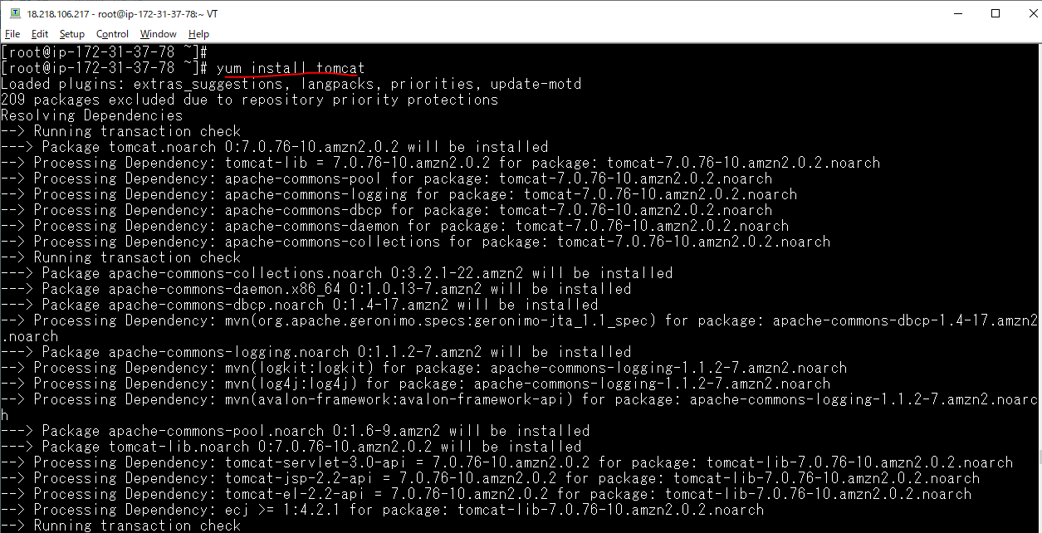

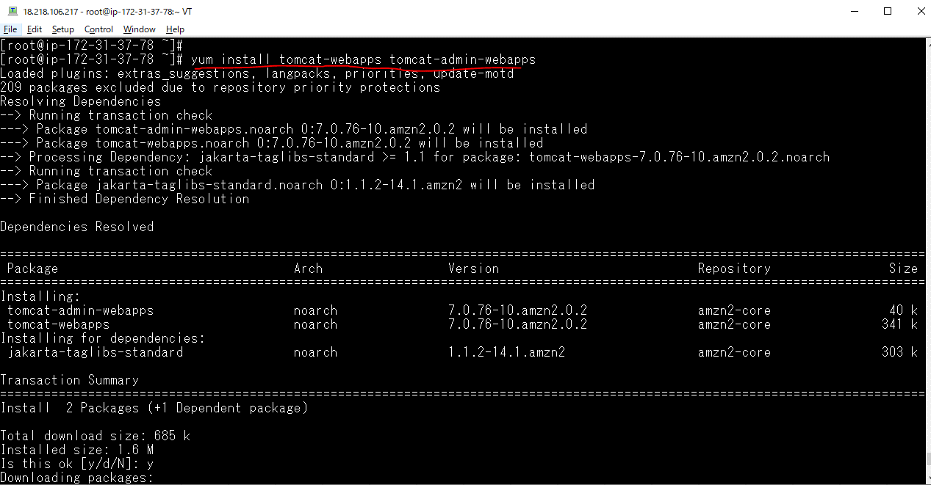
Install packages cho Tomcat
 | yum install tomcat-webapps tomcat-admin-webapps

Start Server Tomcat
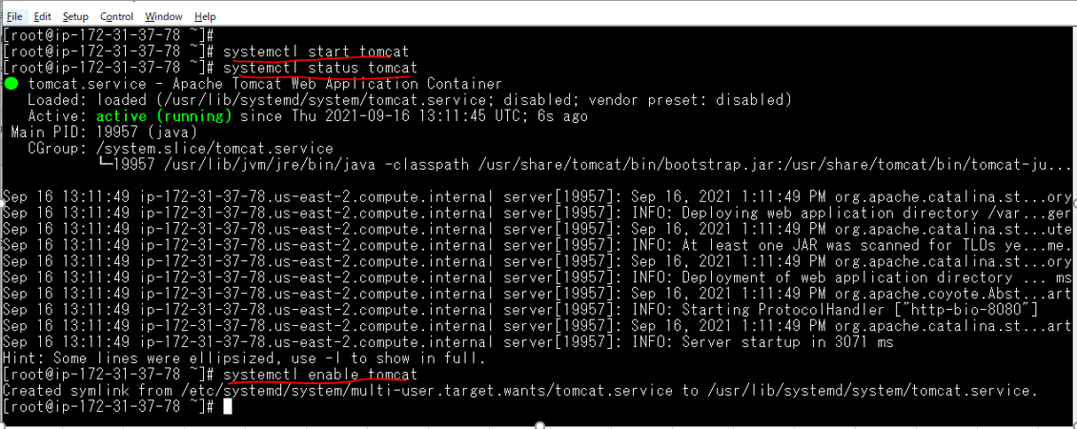

Check Browser
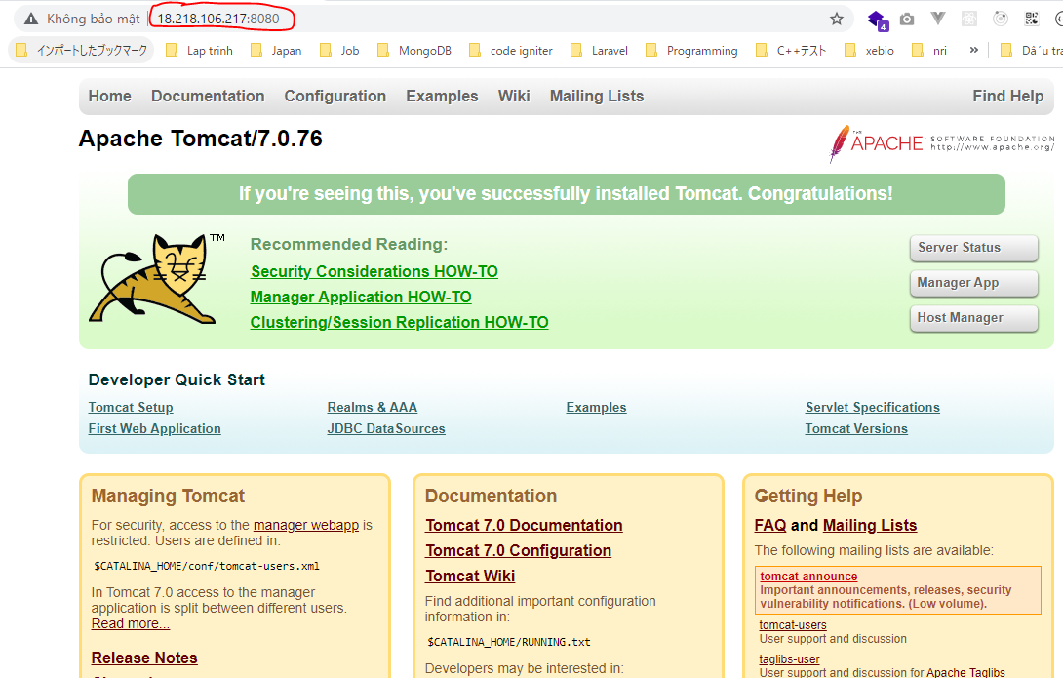

Trao quyền truy cập vào thư mục webapps của Tomcat cho user www-user
 | cd /var/lib/tomcat
 | chown -Rf www-user:tomcat webapps

Install Maven Jenkin Server
Maven giúp build ra fuild war để có thể chạy được web trên Tomcat
Download maven
 | cd /usr/local/lib
 | wget https://downloads.apache.org/maven/maven-3/3.6.3/binaries/apache-maven-3.6.3-bin.tar.gz
 | tar -xzvf apache-maven-3.6.3-bin.tar.gz
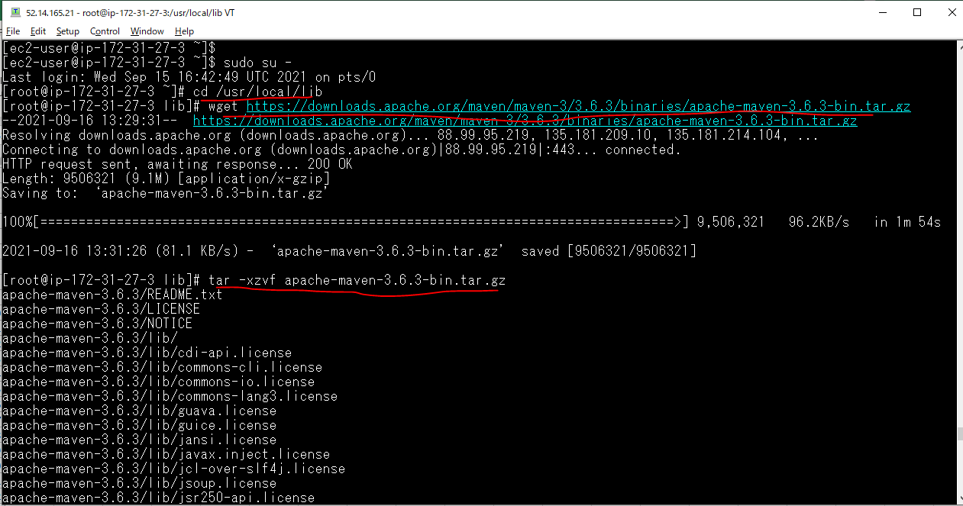

Move thư mục maven đến thư mục /opt/
 | mv apache-maven-3.6.3 /opt/

Create symbolic link then check version
 | sudo ln -s /opt/apache-maven-3.6.3 apache-maven
 | /opt/apache-maven/bin/mvn -v

Create ssh key
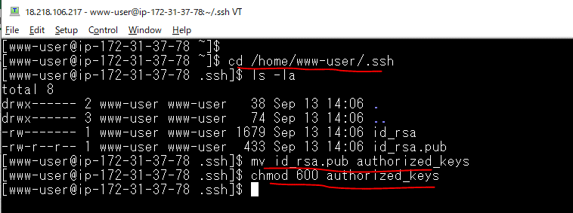
Tạo ssh key để Jenkins sử dụng user là www-user để deploy code
 | ssh-keygen -t rsa
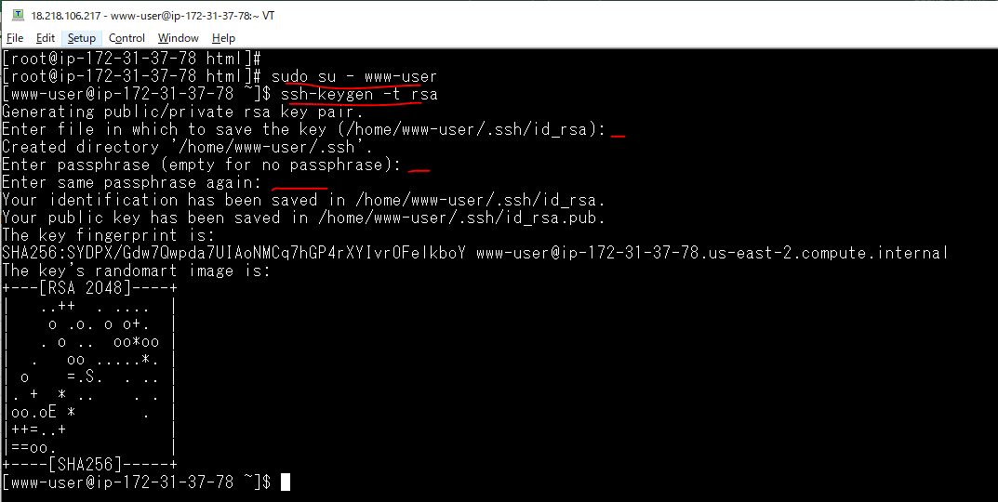

 |  | Không cần nhập gì ở 3 chỗ này

Đổi public key thành authorized_keys
 | cd /home/www-user/.ssh
 | mv id_rsa.pub authorized_keys
 | chmod 600 authorized_keys

Copy private key to Jenkins SV
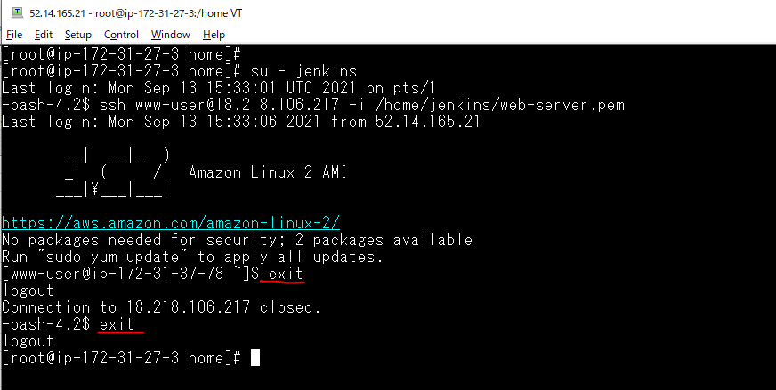
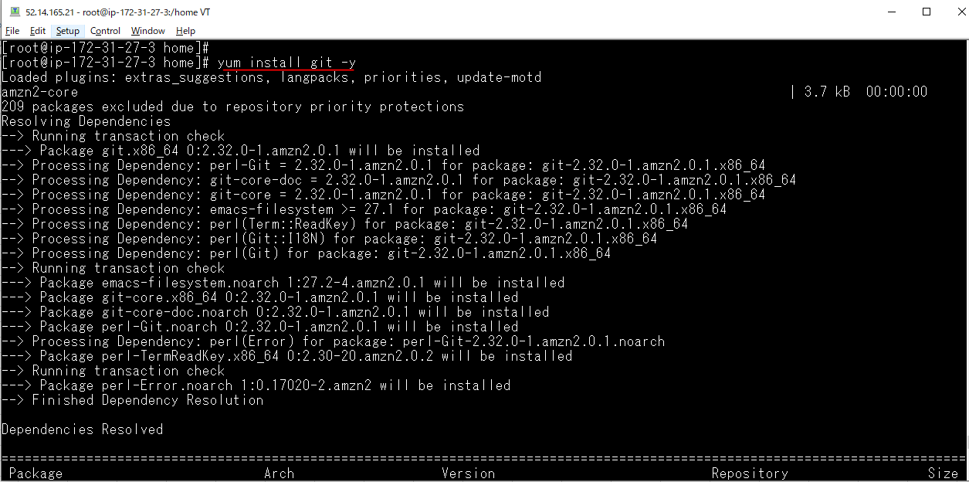
Login to Jenkins Server
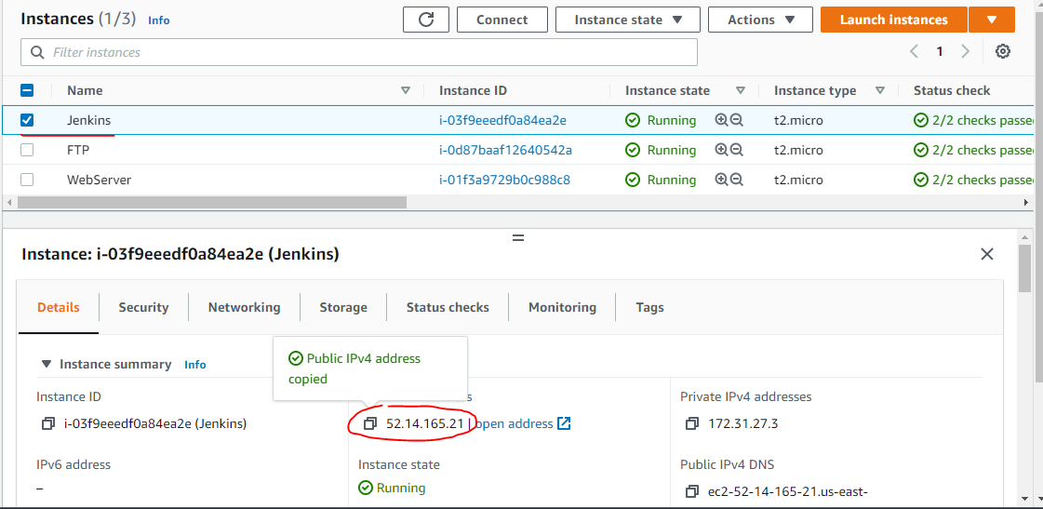

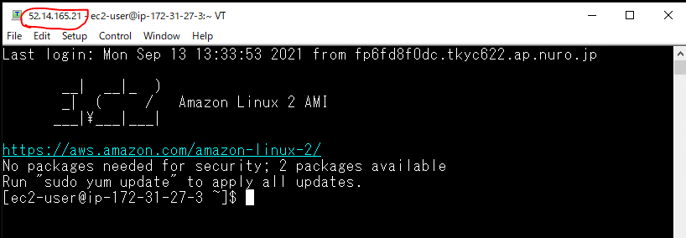

Copy private key to Jenkins Server

 |  | Private key of WebServer
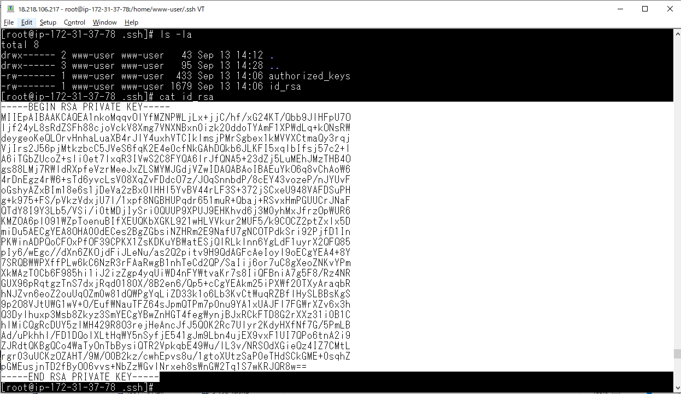

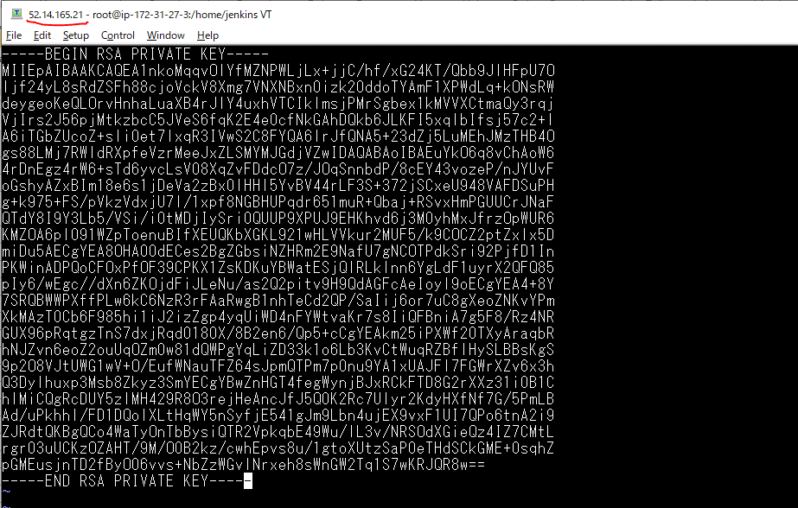

chmod 400 web-server.pem

chown -Rf jenkins:root jenkins/

Change to bash để jenkins user có thể login được
 | vi /etc/passwd
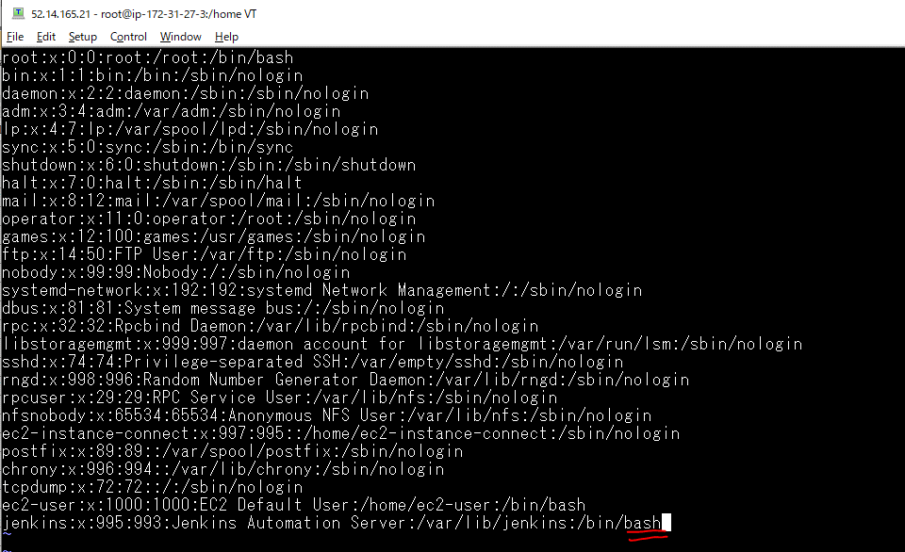

Swith to jenkins user then check remote to WebServer
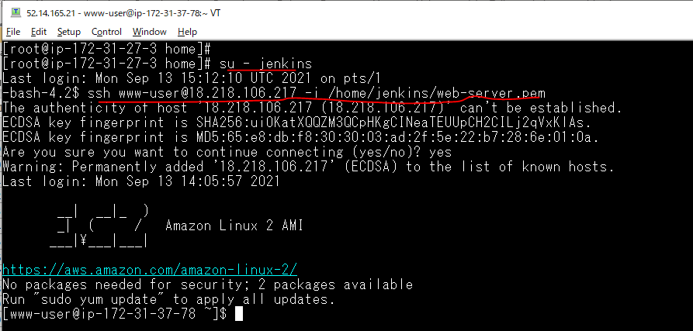

Install git for Jenkins Server

Global Tool Configuration
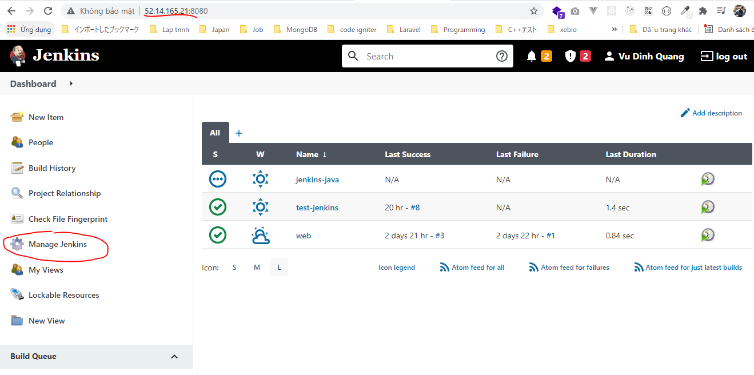

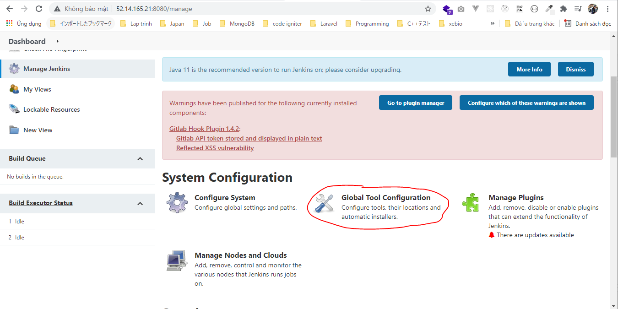

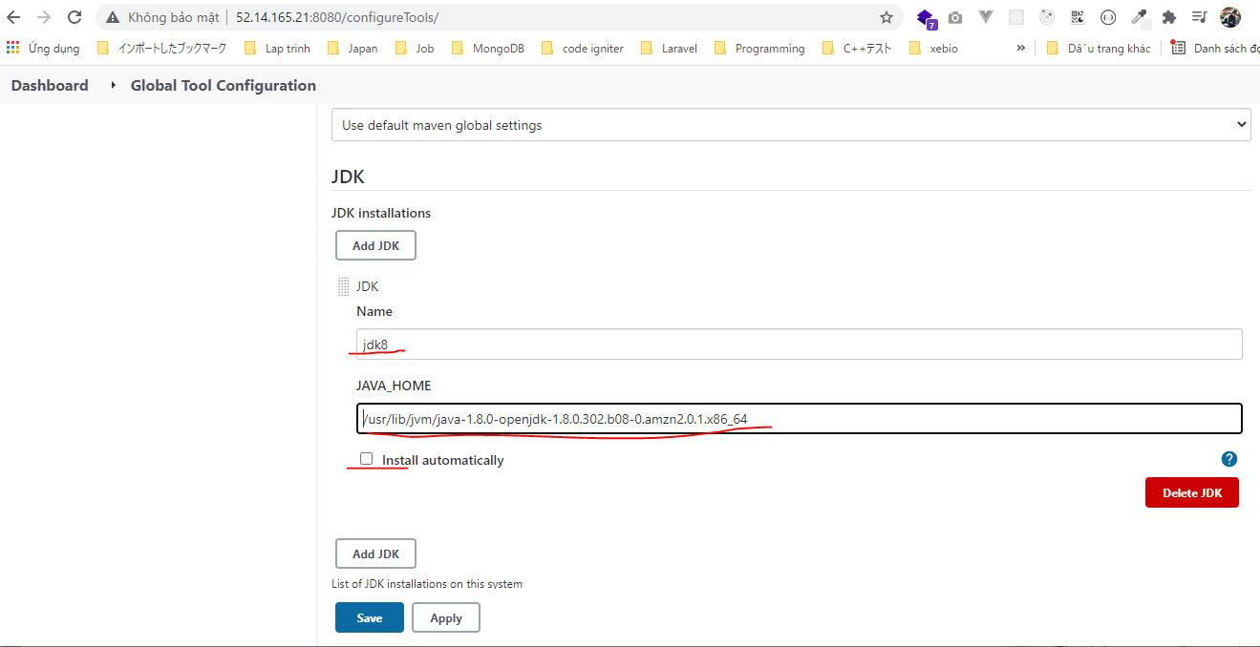

Name jdk8 có thể đặt tên tùy ý

Check on WebServer

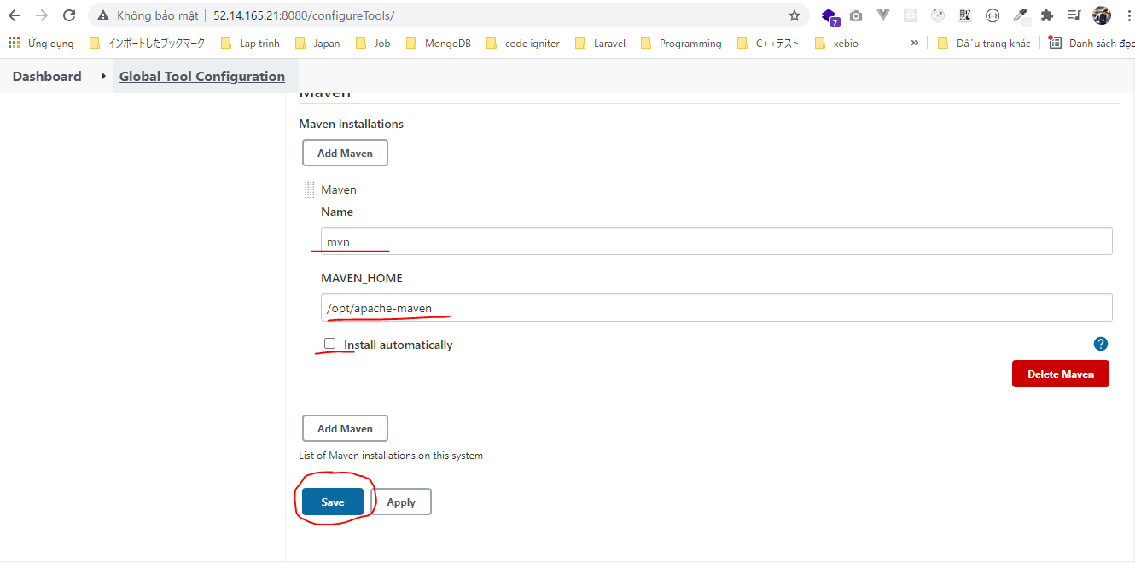

Đã tạo Symblic link ở bước trước đó

Jenkins Configuration Git
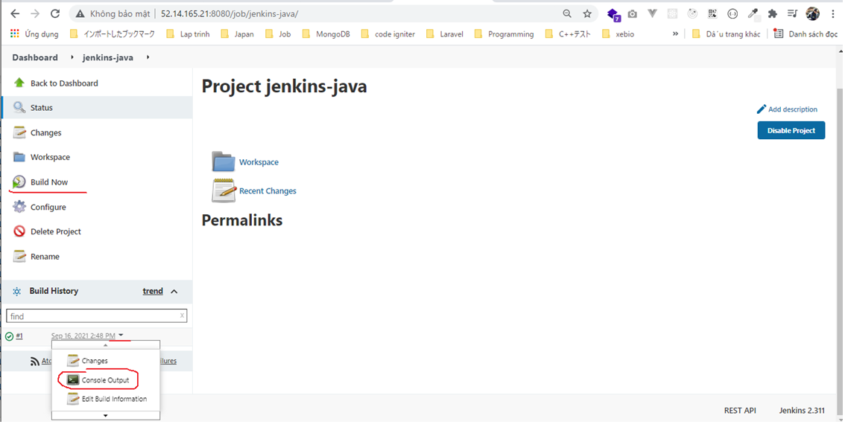
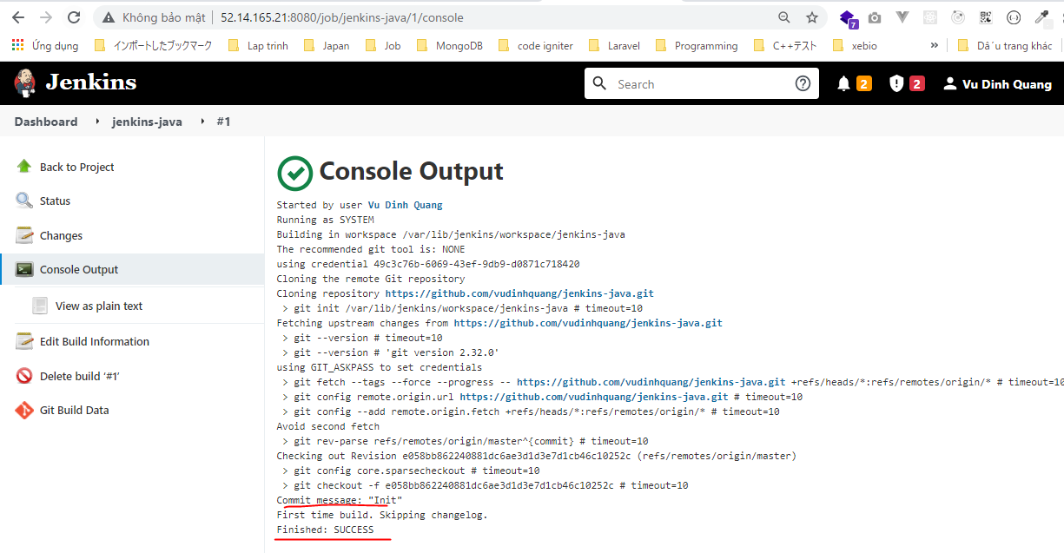
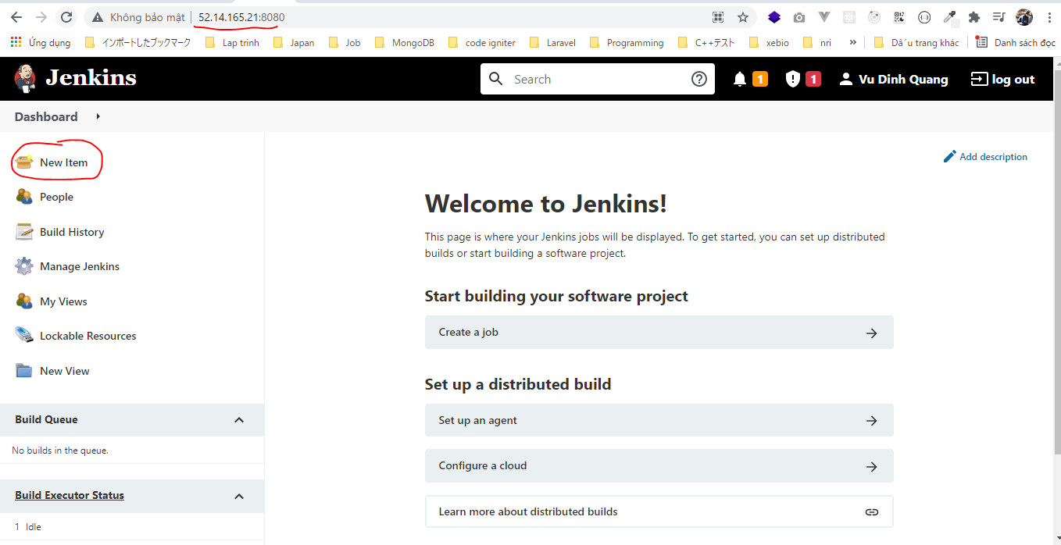

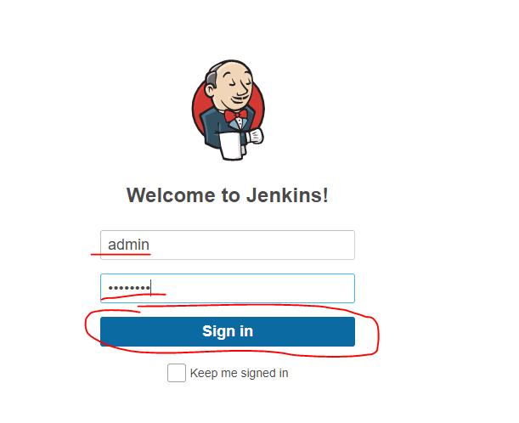

 | pwd: 12345678

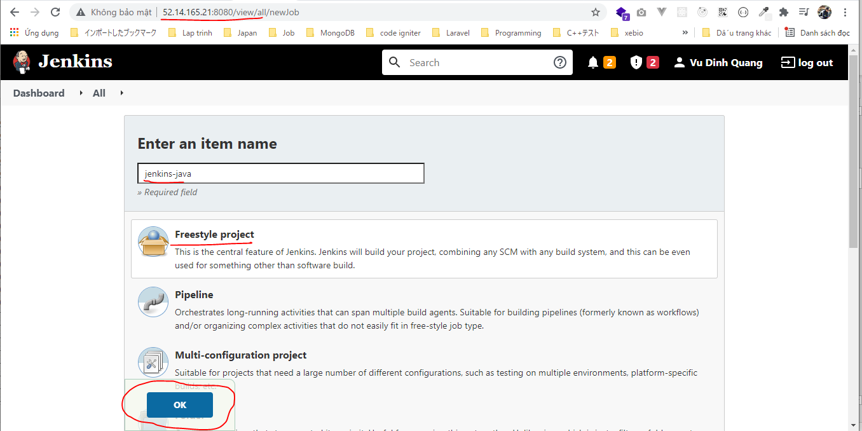

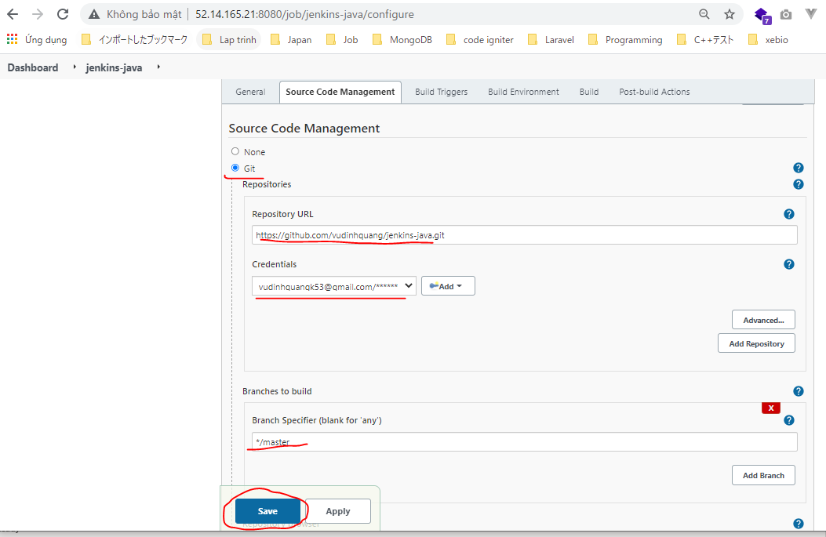

Build to check Success

Config build Maven
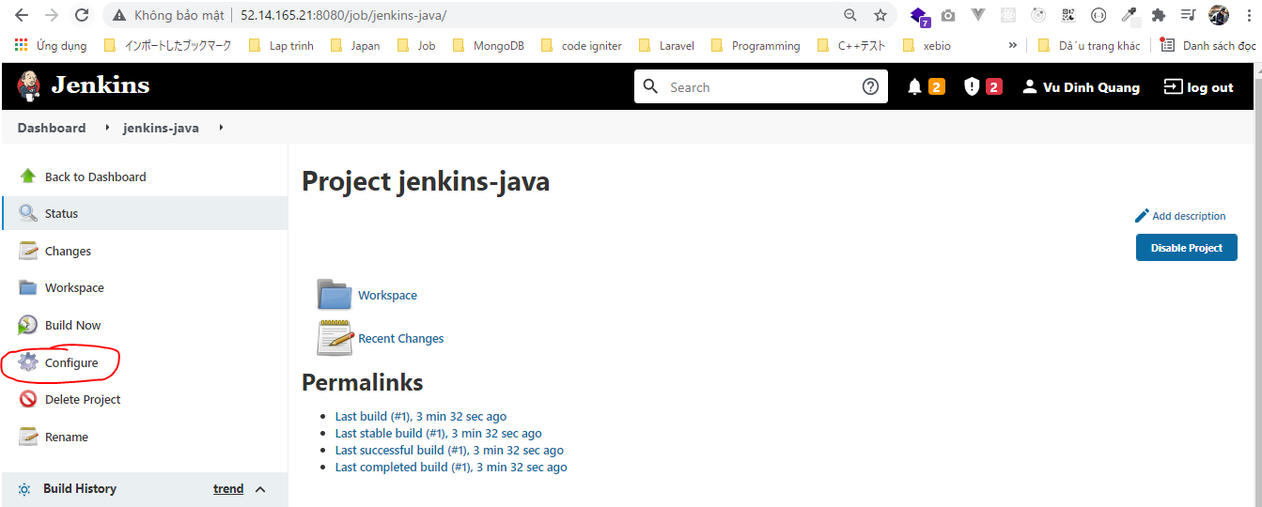

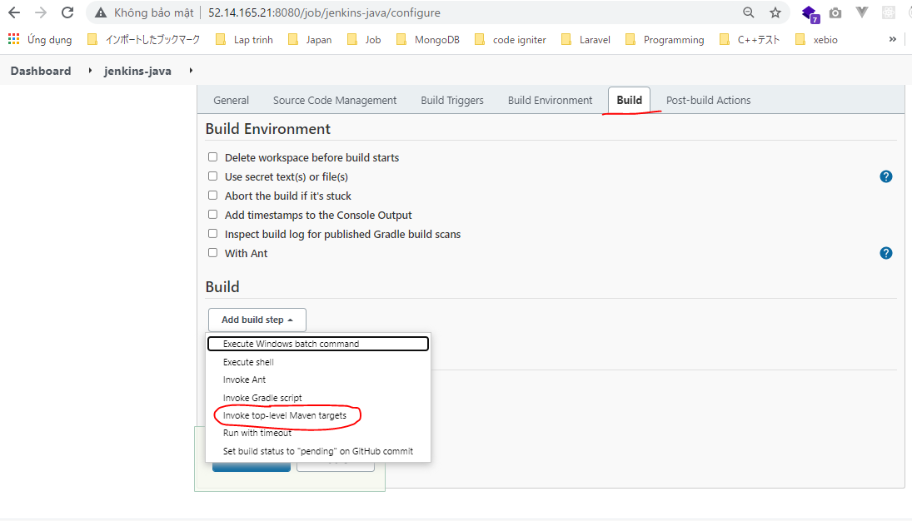

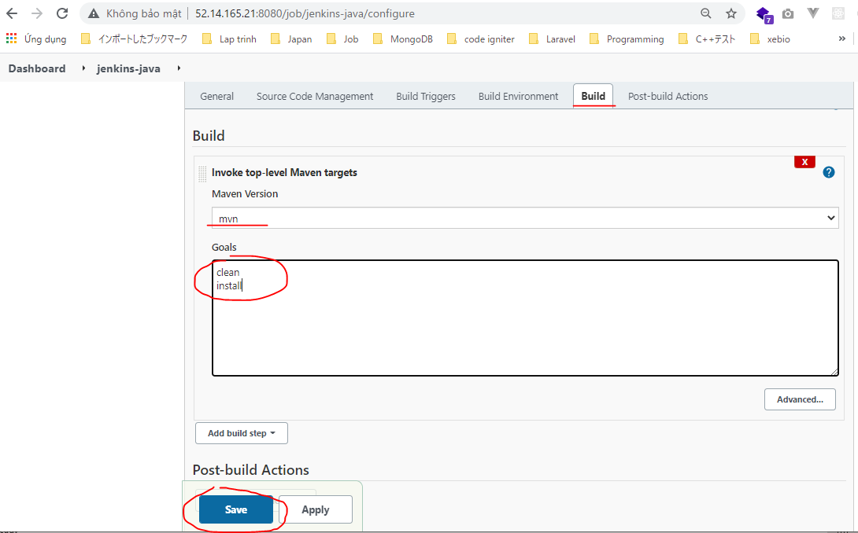

Build to check build war file success
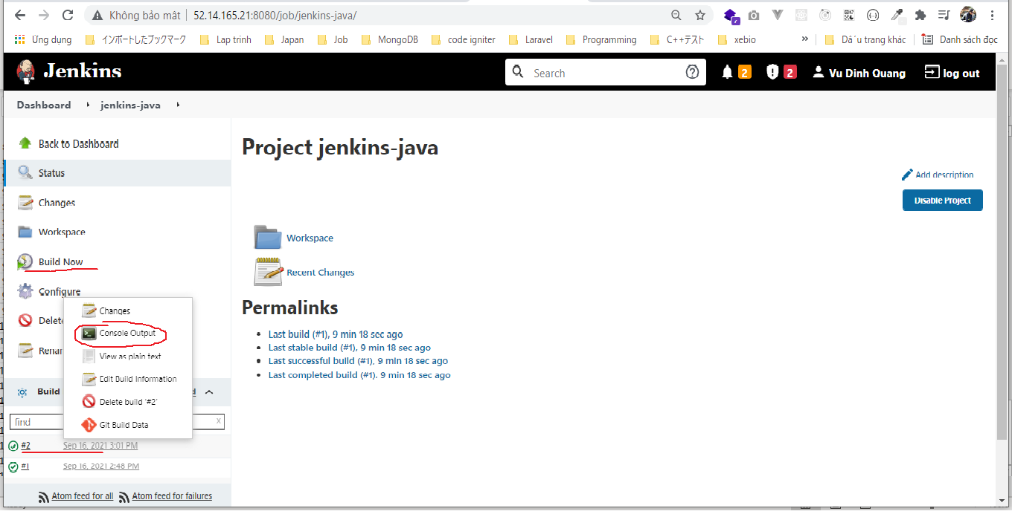

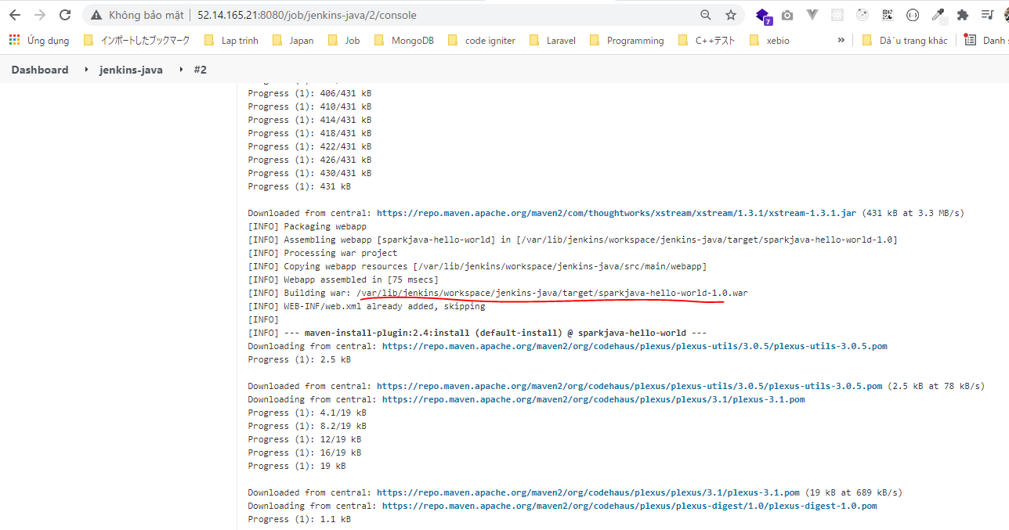

Check file war on Jenkins SerVer
 | ls -la /var/lib/jenkins/workspace/jenkins-java/target/

Excute Shell
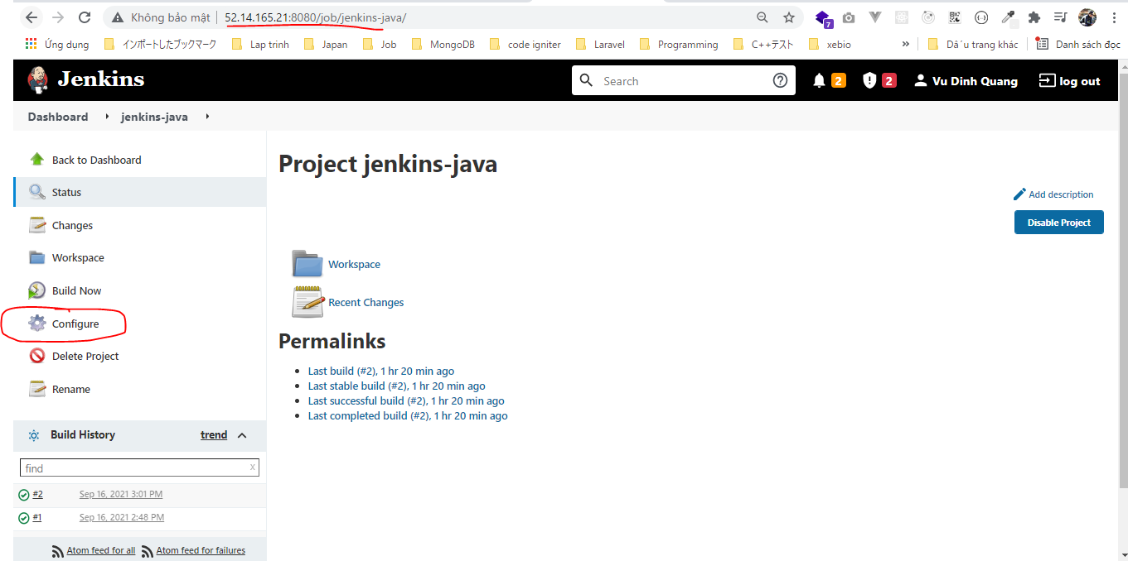

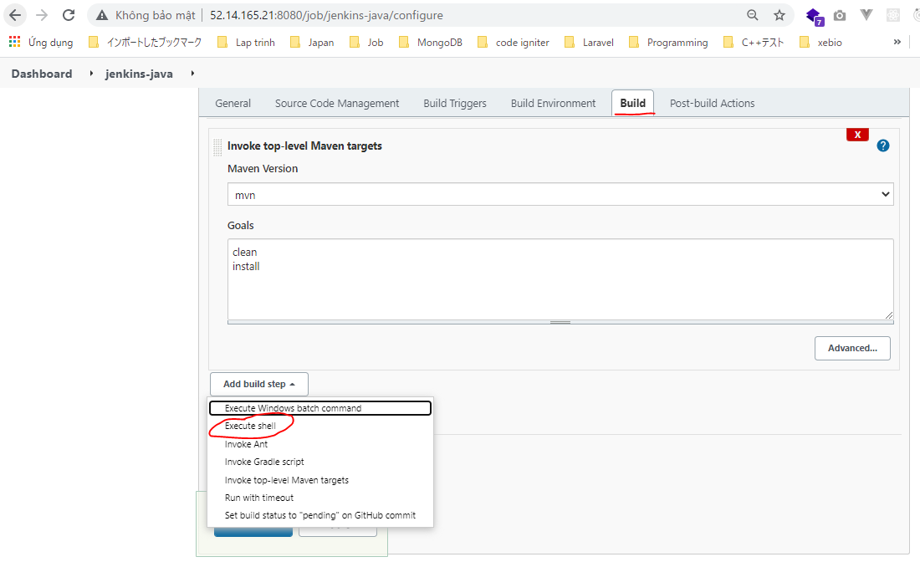

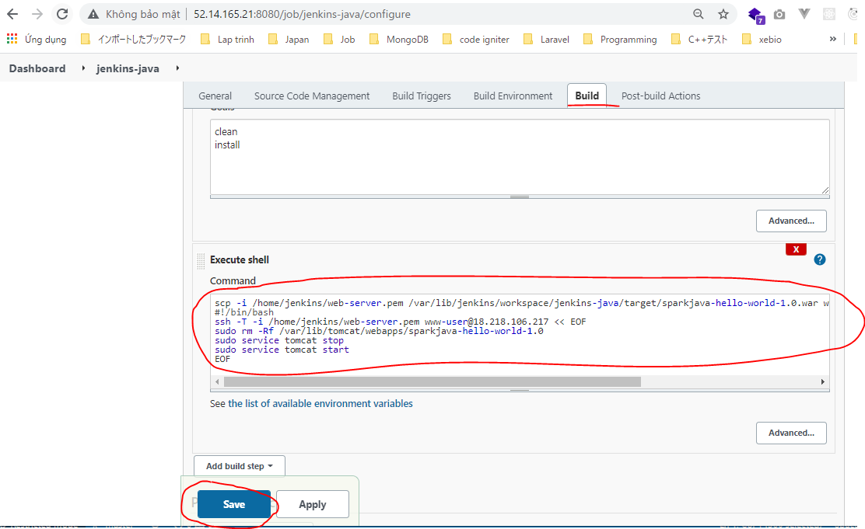

visudo NOPASSWD for www-user
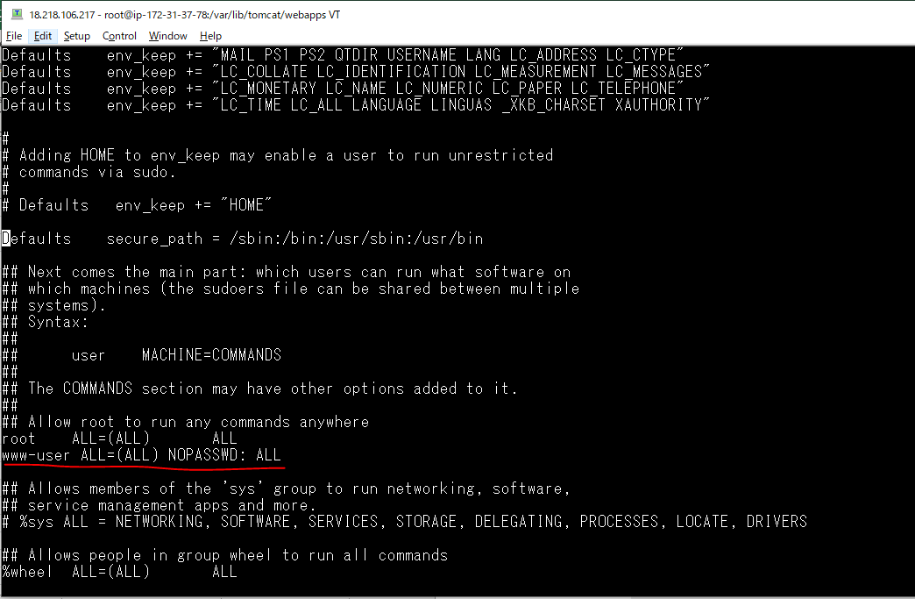
On WebServer
 | visudo

Build to test
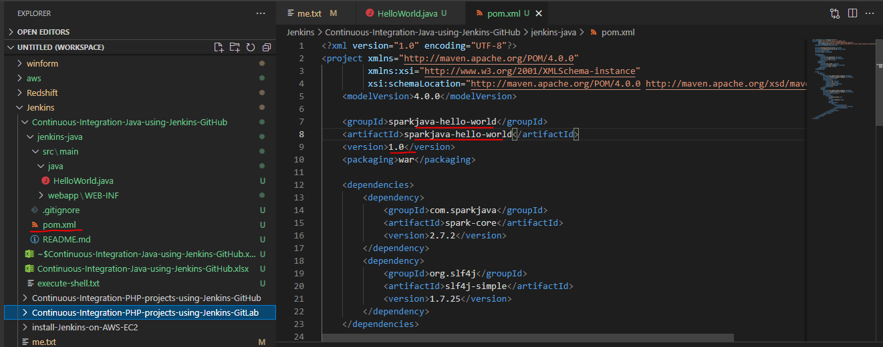




Check browser
 | URL: http://18.218.106.217:8080/sparkjava-hello-world-1.0/hello

Cấu hình Webhook cho Github

Ý nghĩa của Webhook là khi đẩy code mới lên github thì thực hiện thông báo cho Jenkins thực hiện build code mới này












 | Jenkins URL: http://52.14.165.21:8080/
 | Format: Jenkins URL + /github-webhook/

 | Giá trị này đặt tùy ý

Edit code and push again

Edit HelloWorld.java


Commit code then push again

Check Jenkins build automation




